Лист1
 | 0 | 1 | 2 | 3 | 4 | 5 | 6 | 7 | Переменная | Значение | Маршрут | d0 | 0
0 | 0 | 6 | 5 | - | - | - | - | - | p1 | 4 | 0 -> 2 -> 6 -> 7 | d1 | 6
1 | - | 0 | - | 1 | - | 4 | - | - | p2 | 4 | 0->2 -> 6 -> 4->7 | d2 | 5
2 | - | - | 0 | 2 | - | - | 4 | - | p3 | 2 | 0->2 -> 3-> 4->7 | d3 | 7
3 | - | - | - | 0 | 5 | 1 | - | - | p4 | 1 | 0->2 -> 3-> 5->7 | d4 | 12
4 | - | - | - | - | 0 | - | - | 7 | p5 | 1 | 0->1->3->4->7 | d5 | 8
5 | - | - | - | - | - | 0 | - | 5 | p6 | 4 | 0 -> 1 -> 5 -> 7 | d6 | 9
6 | - | - | - | - | 8 | - | 0 | 4 | pmax | 16 |  | d7 | 13
7 | - | - | - | - | - | - | - | 0
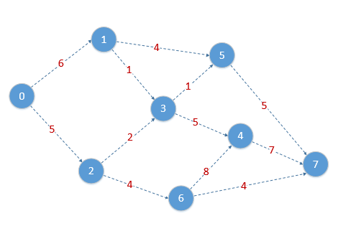
 |  |  |  |  |  |  |  |  | d(1)=d(2)=d(3)=d(4)=d(5)=d(6)=d(7)= ∞

 |  |  |  |  |  |  |  |  | d0 | 0
 |  |  |  |  |  |  |  |  | d1 | 6 | min { d(1) ; d(0) + d(0,1) }
 |  |  |  |  |  |  |  |  | d2 | 5 | min { d(2) ; d(0) + d(0,2) }
 |  |  |  |  |  |  |  |  | d(y) | 5 | min { d(1) ; d(2)}

 |  |  |  |  |  |  |  |  | d2 | 5
 |  |  |  |  |  |  |  |  | d1 | 6 | min { d(1) ; d(2) + d(2,1) }
 |  |  |  |  |  |  |  |  | d3 | 7 | min { d(3) ; d(2) + d(2,3) }
 |  |  |  |  |  |  |  |  | d6 | 9 | min { d(6) ; d(2) + d(2,6) }

 |  |  |  |  |  |  |  |  | d1 | 6
 |  |  |  |  |  |  |  |  | d3 | 7 | min { d(3) ; d(1) + d(1,3) }
 |  |  |  |  |  |  |  |  | d5 | 10 | min { d(5) ; d(1) + d(1,5) }

 |  |  |  |  |  |  |  |  | d3 | 7
 |  |  |  |  |  |  |  |  | d5 | 8 | min { d(5) ; d(3) + d(3,5) }
 |  |  |  |  |  |  |  |  | d4 | 12 | min { d(4) ; d(3) + d(3,4) }

 |  |  |  |  |  |  |  |  | d6 | 9
 |  |  |  |  |  |  |  |  | d4 | 12 | min { d(4) ; d(4) + d(6,4) }
 |  |  |  |  |  |  |  |  | d7 | 13 | min { d(7) ; d(6) + d(6,7) }

 |  |  |  |  |  |  |  |  | d4 | 12
 |  |  |  |  |  |  |  |  | d7 | 13 | min { d(7) ; d(4) + d(4,7) }

 |  |  |  |  |  |  |  |  | d5 | 8
 |  |  |  |  |  |  |  |  | d7 | 13 | min { d(7) ; d(5) + d(5,7) }

